システム構成図
ACSystem チーム(?)

 | 構成図

サーバーはデータベースに接続


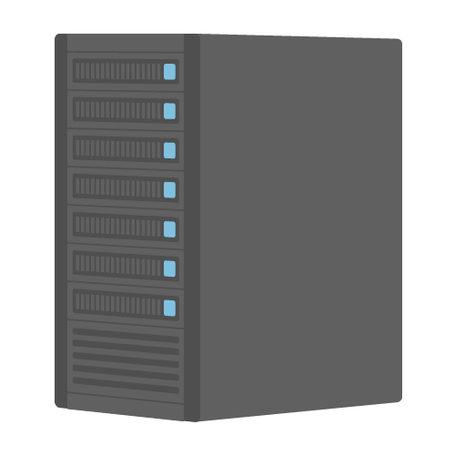

カードリーダーとサーバーを接続し、
カード情報を読み込む

PCはサーバーに接続し、
セッションを取得する


PCとカードリーダー
を接続・連動する

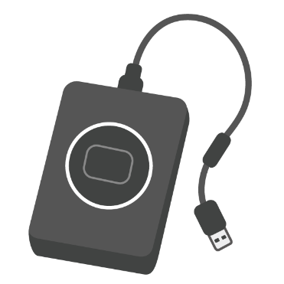

Project ID |  | Document | 設 計 書 | System | ACSystem
 |  | Name |  | Name

